Colofon
 | Berekening basisbedragen
 |  | SCE 2024
 | Auteur | OT-model Sander Lensink, Mike Muller en Chris Henriquez
 | Datum | 2024-01-30
 | Versie | Eindadvies SCE 2024
 | Verantwoording | Contactinformatie voor deze rekensheet: sde@pbl.nl.
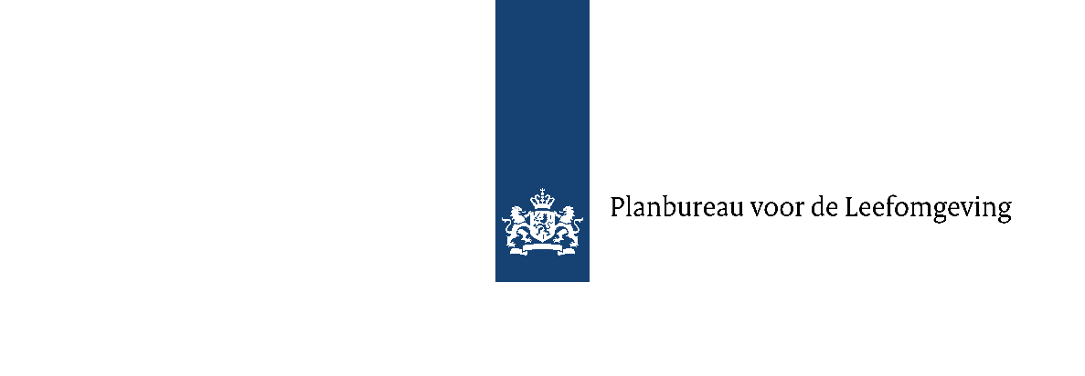

Vooraf in te vullen!
Jaar | 2024
SDE++ of SCE | SCE
Decimalen | 3

Kleurcodering bij gebruik OT-model:
Wit: Niets invullen
Groen: Waarde door gebruiker in te vullen
Lichtoranje: Cellen om te gebruiken om inkomsten toe te voegen (optioneel)

Lijsten:

Productie eenheid
kWh
t CO2

Vermogenseenheid
kW
t CO2/uur

Domeinen
CCS/CCU
Elektriciteit
Hogetemperatuurwarmte
Lagetemperatuurwarmte
Moleculen
n.v.t.

